Summary table
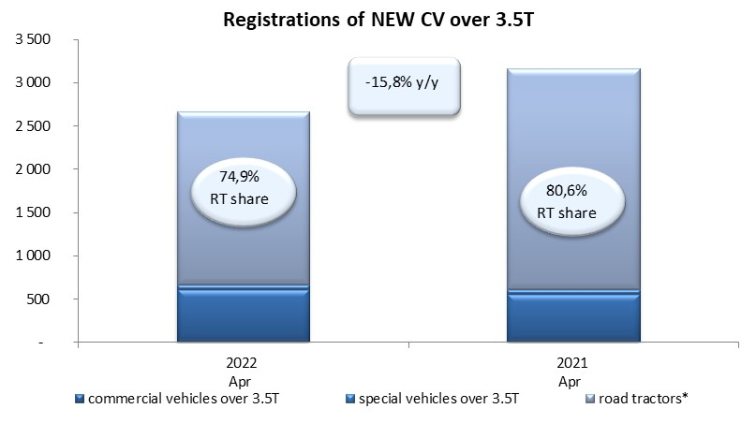
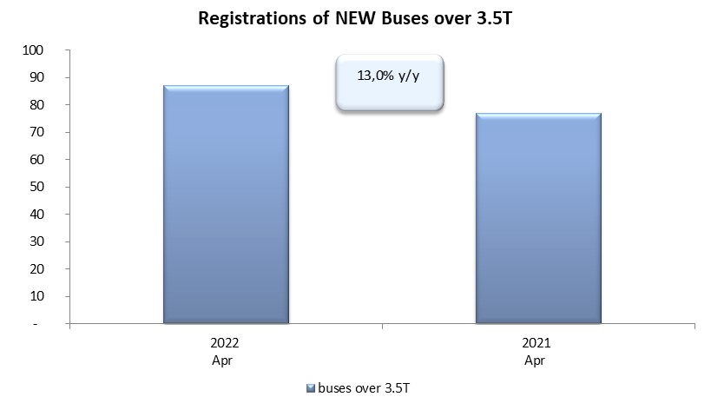
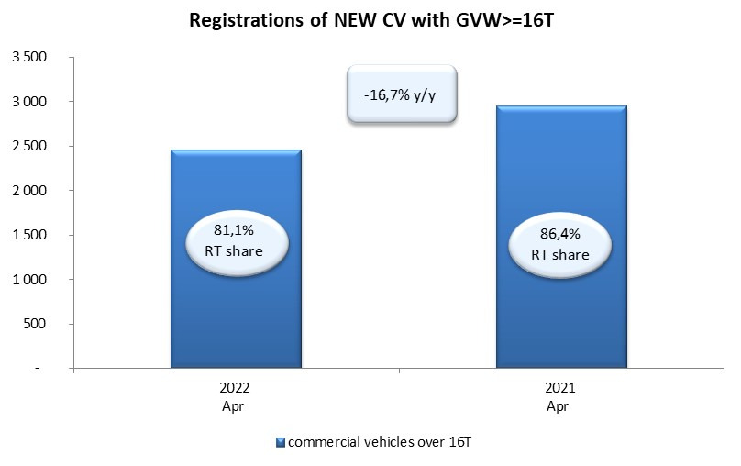
PZPM based on CEP (Central Register of Vehicles) |  |  |  |  |  | 05/05/2022
 |  |  |  |  |  | units
FIRST REGISTRATIONS OF NEW COMMERCIAL VEHICLES OVER 3.5T
 | 2022 Apr | 2021 Apr | % change y/y | 2022 Jan - Apr | 2021 Jan - Apr | % change y/y
CV - TOTAL | 2,665 | 3,166 | -15.8% | 9,882 | 10,634 | -7.1%
commercial vehicles over 3.5T | 606 | 558 | 8.6% | 2,174 | 2,081 | 4.5%
special vehicles over 3.5T | 63 | 57 | 10.5% | 253 | 244 | 3.7%
road tractors* | 1,996 | 2,551 | -21.8% | 7,455 | 8,309 | -10.3%
BUSES - TOTAL | 87 | 77 | 13.0% | 411 | 384 | 7.0%
COMMERCIAL VEHICLES - TOTAL | 2,752 | 3,243 | -15.1% | 10,293 | 11,018 | -6.6%
*/ For 2021 the data does not cover new registrations of domestic producers their own brands

